Evidencia01
Evidencias de Casos de Pruebas

Identificación del Caso de Prueba 01

Código del Caso de Prueba | Nombre del Caso de Prueba | Prueba Ejecutada
1 | Registro de evento exitoso

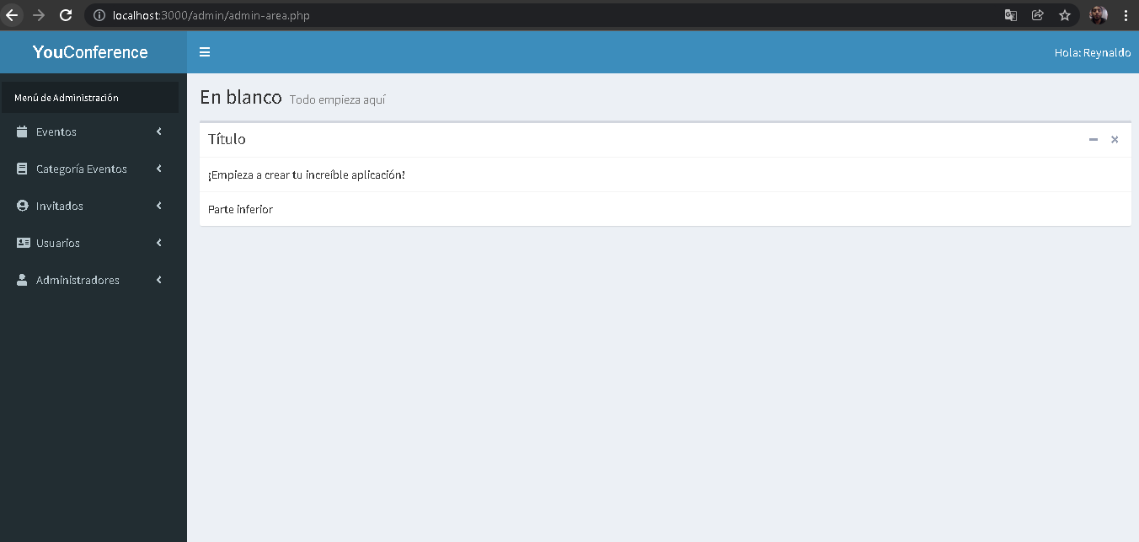 1.Abir la aplicación YouConference

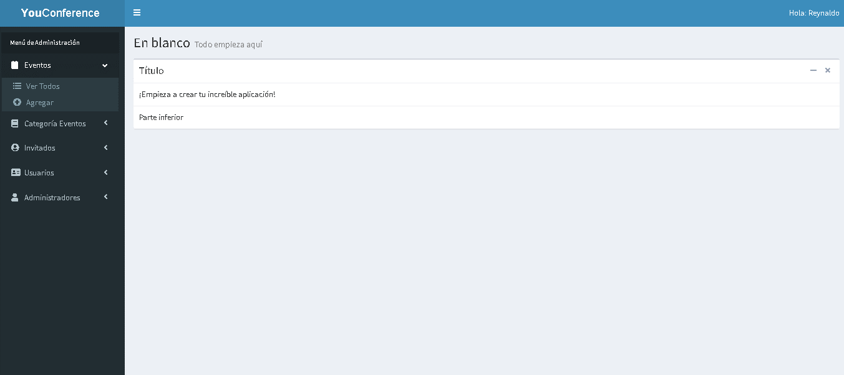 2.- Seleccionar la opción eventos

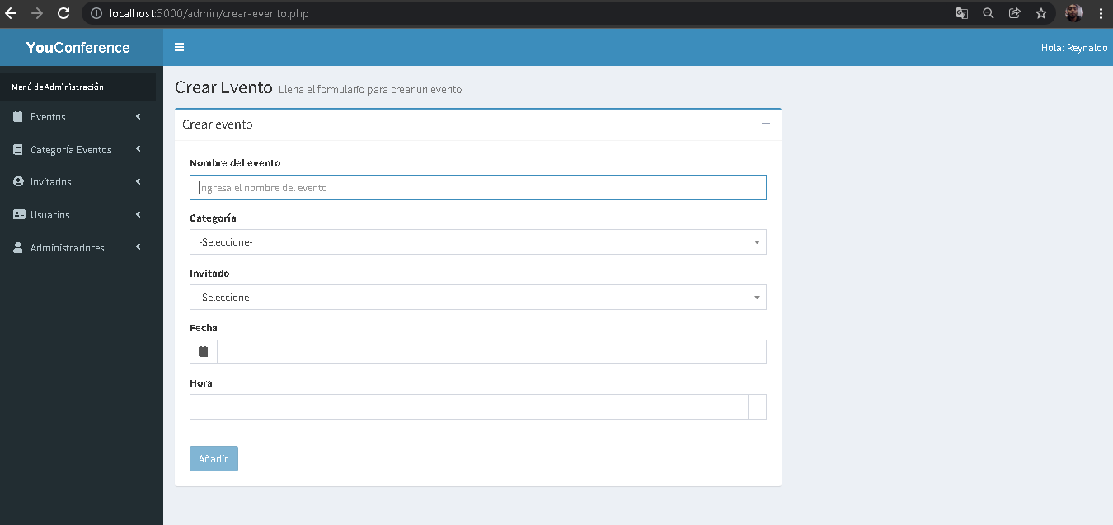 3. Seleccionar la opción de "Agregar"

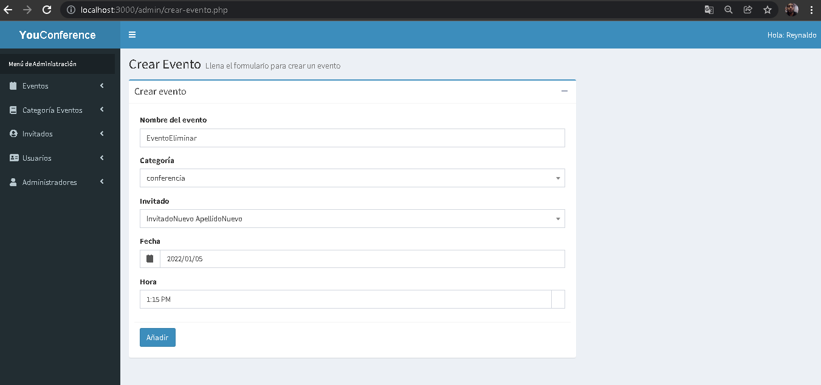 4. Ingresar correctamente todos los campos del formulario

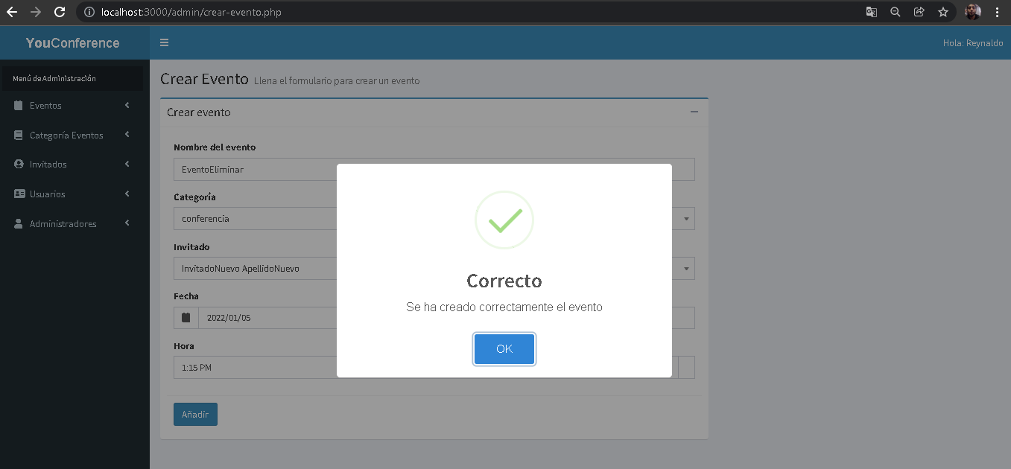 5.Seleccionar botón Añadir

Evidencia02
Evidencias de Casos de Pruebas

Identificación del Caso de Prueba 01

Código del Caso de Prueba | Nombre del Caso de Prueba | Prueba Ejecutada
1 | Registro de evento con algún o todos los campos vacios

1.Abir la aplicación YouConference

2.- Seleccionar la opción eventos

3. Seleccionar la opción de "Agregar"

4. Ingreasar algunos o dejar los campos vacios

 5.Seleccionar botón Añadir

